Сжатие PDF
Вариант сжатия №1

Проблемная ситуация: мы подготовили PDF-файлы для размещения в какой-либо системе (например, системе электронного портфолио) или для отправки по почте, но они были отсканированы с высоким разрешением 300dpi или выше и имеют слишком большой размер. Как сократить объем PDF файла, желательно сразу нескольких?
Разберем на примере.

Пусть максимально допустимый размер для файла в нужной системе - 2 Мегабайта.
В нашем примере: Сертификат_Педагогическая олимпиада_5.pdf.
Размер этого файла 2183 Кбайт (это 2,13 Мбайт) - превышает допустимую границу.

Для сжатия (оптимизации) большого количества PDF-файлов хорошо подойдет программа FileOptimizer.
Сильной стороной программы является ее возможность обрабатывать многостраничные PDF-файлы (скан-копии выпускных квалификационных работ, курсовых работ, сканированных изданий, договоров и т.п.)

Работа с программой FileOptimizer
Запускам программу FileOptimizer

Справка: как загрузить программу FileOptimizer - указано в конце статьи.

Если программа запускается первый раз, то производим предварительную настройку:
- Скрыть рекламу
- Выбрать русский язык интерфейса

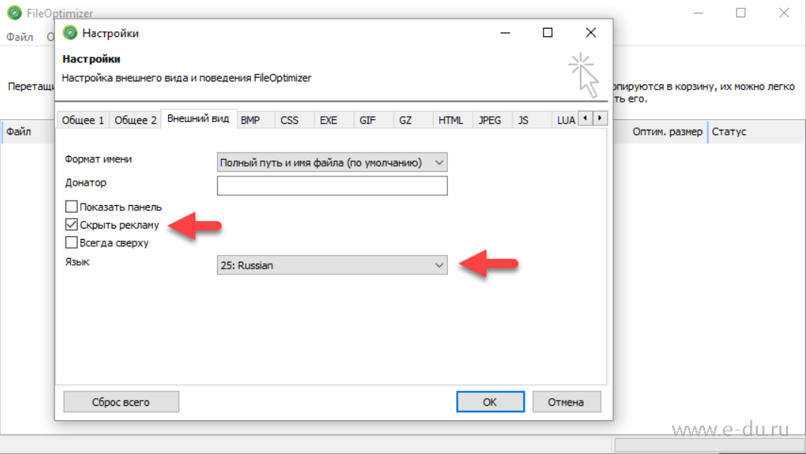
НАСТРОЙКИ ОПТИМИЗАЦИИ
Далее на вкладке PDF необходимо выбрать Профиль оптимизации "Эл.книга: 150 dpi"

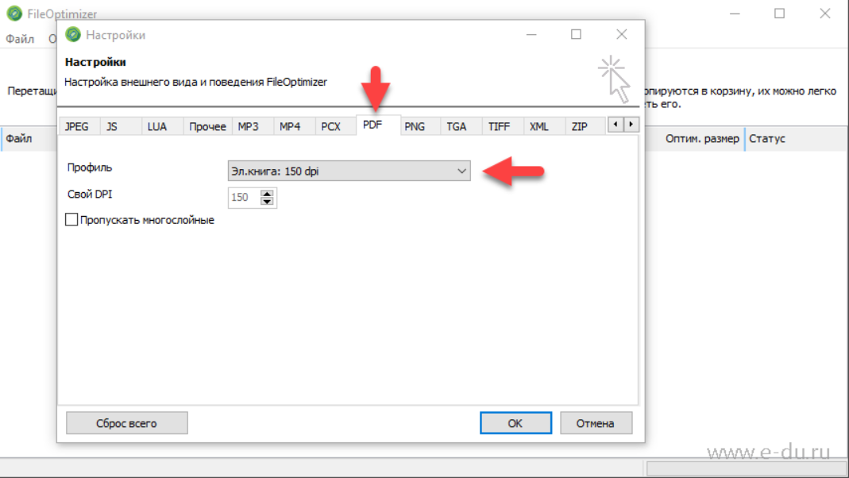
Сохраняем настройки.

ОПТИМИЗАЦИЯ
Далее переносим файл или несколько файлов, которые необходимо оптимизировать, в окно программы и выбираем пункт меню "Оптимизация" \ "Оптимизировать все" (либо нажимаем сочетание клавиш Ctrl-O)

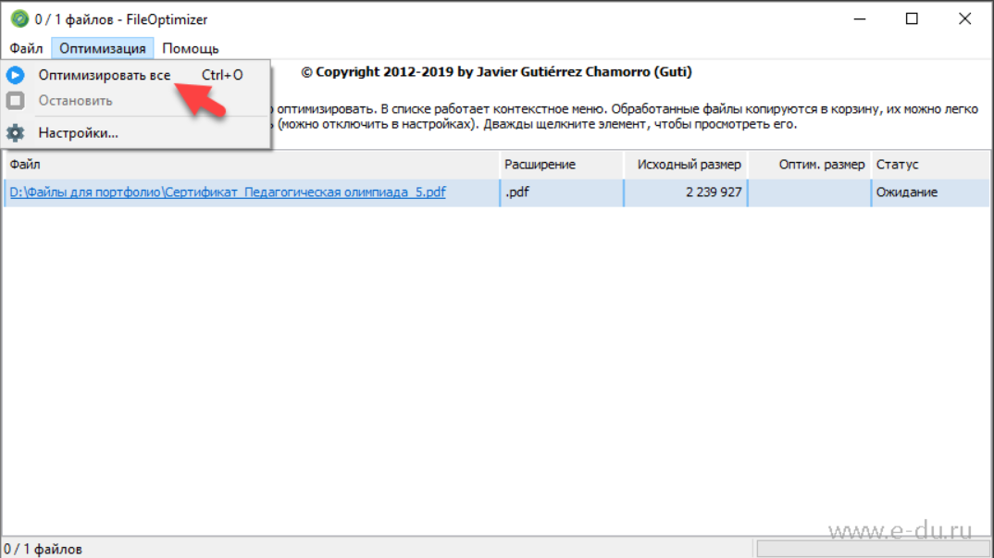
После окончания работы программа показывает:
- размер файла после оптимизации в колонке "Оптим.размер"
- коэффициент сжатия и время, затраченное на оптимизацию, в колонке "Статус"

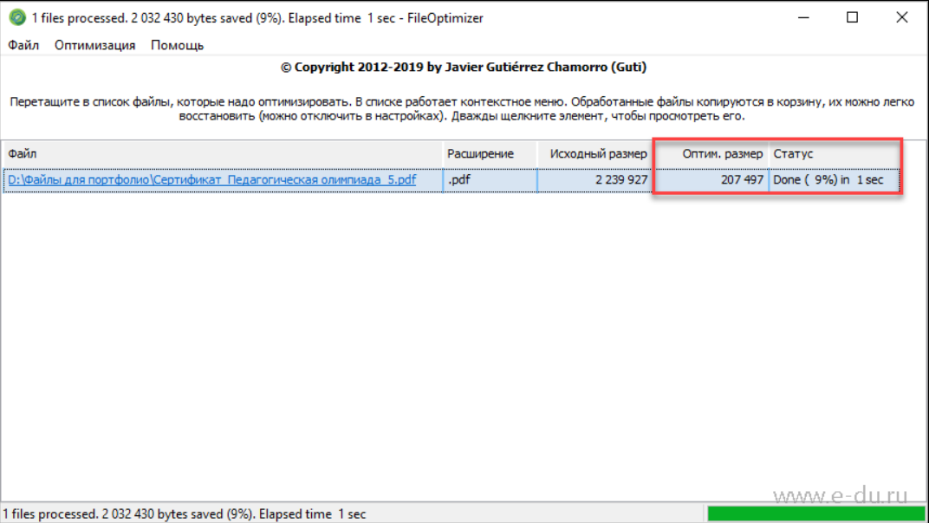
Видно, что размер сократился почти в 10 раз.
Исходные файлы помечаются расширением .BAK
(В нашем примере: Сертификат_Педагогическая олимпиада_5.pdf.bak)

Где и как получить программу FileOptimizer?
FileOptimizer относится к свободно распространяемому программному обеспечению для операционных систем семейства Microsoft Windows.
Исходные коды проекта - https://nikkhokkho.sourceforge.io/static.php?page=FileOptimizer
Готовый для установки файл (установщик) можно загрузить по этой ссылке (FileOptimizerSetup.exe - версия 13.6 от 13.02.2019).

Вариант сжатия №2

Используя ABBYY PDF Transformer или ABBYY FineReader:
Если PDF-документ содержит изображения страниц или большое количество иллюстраций, то размер документа может быть очень большим. PDF-редактор позволяет уменьшить размер такого документа.
1. В меню Файл выберите команду Уменьшить размер файла...
2. В открывшемся диалоге укажите:
· Качество изображений - можно уменьшить размер документа, содержащего большое количество картинок, снизив качество изображений;
· Сжимать изображения с помощью MRC (выберите языки распознавания ниже) - отметьте эту опцию, чтобы применить алгоритм сжатия изображений на основе технологии Mixed Raster Content (MRC) к распознанным страницам, который позволяет получить меньший размер файла без потери качества;
· Языки распознавания - для получения наилучшего результата необходимо правильно указать языки распознавания.
3. Нажмите Применить.
В результате сжатый PDF-документ будет открыт в новом окне программы.

